Лист1
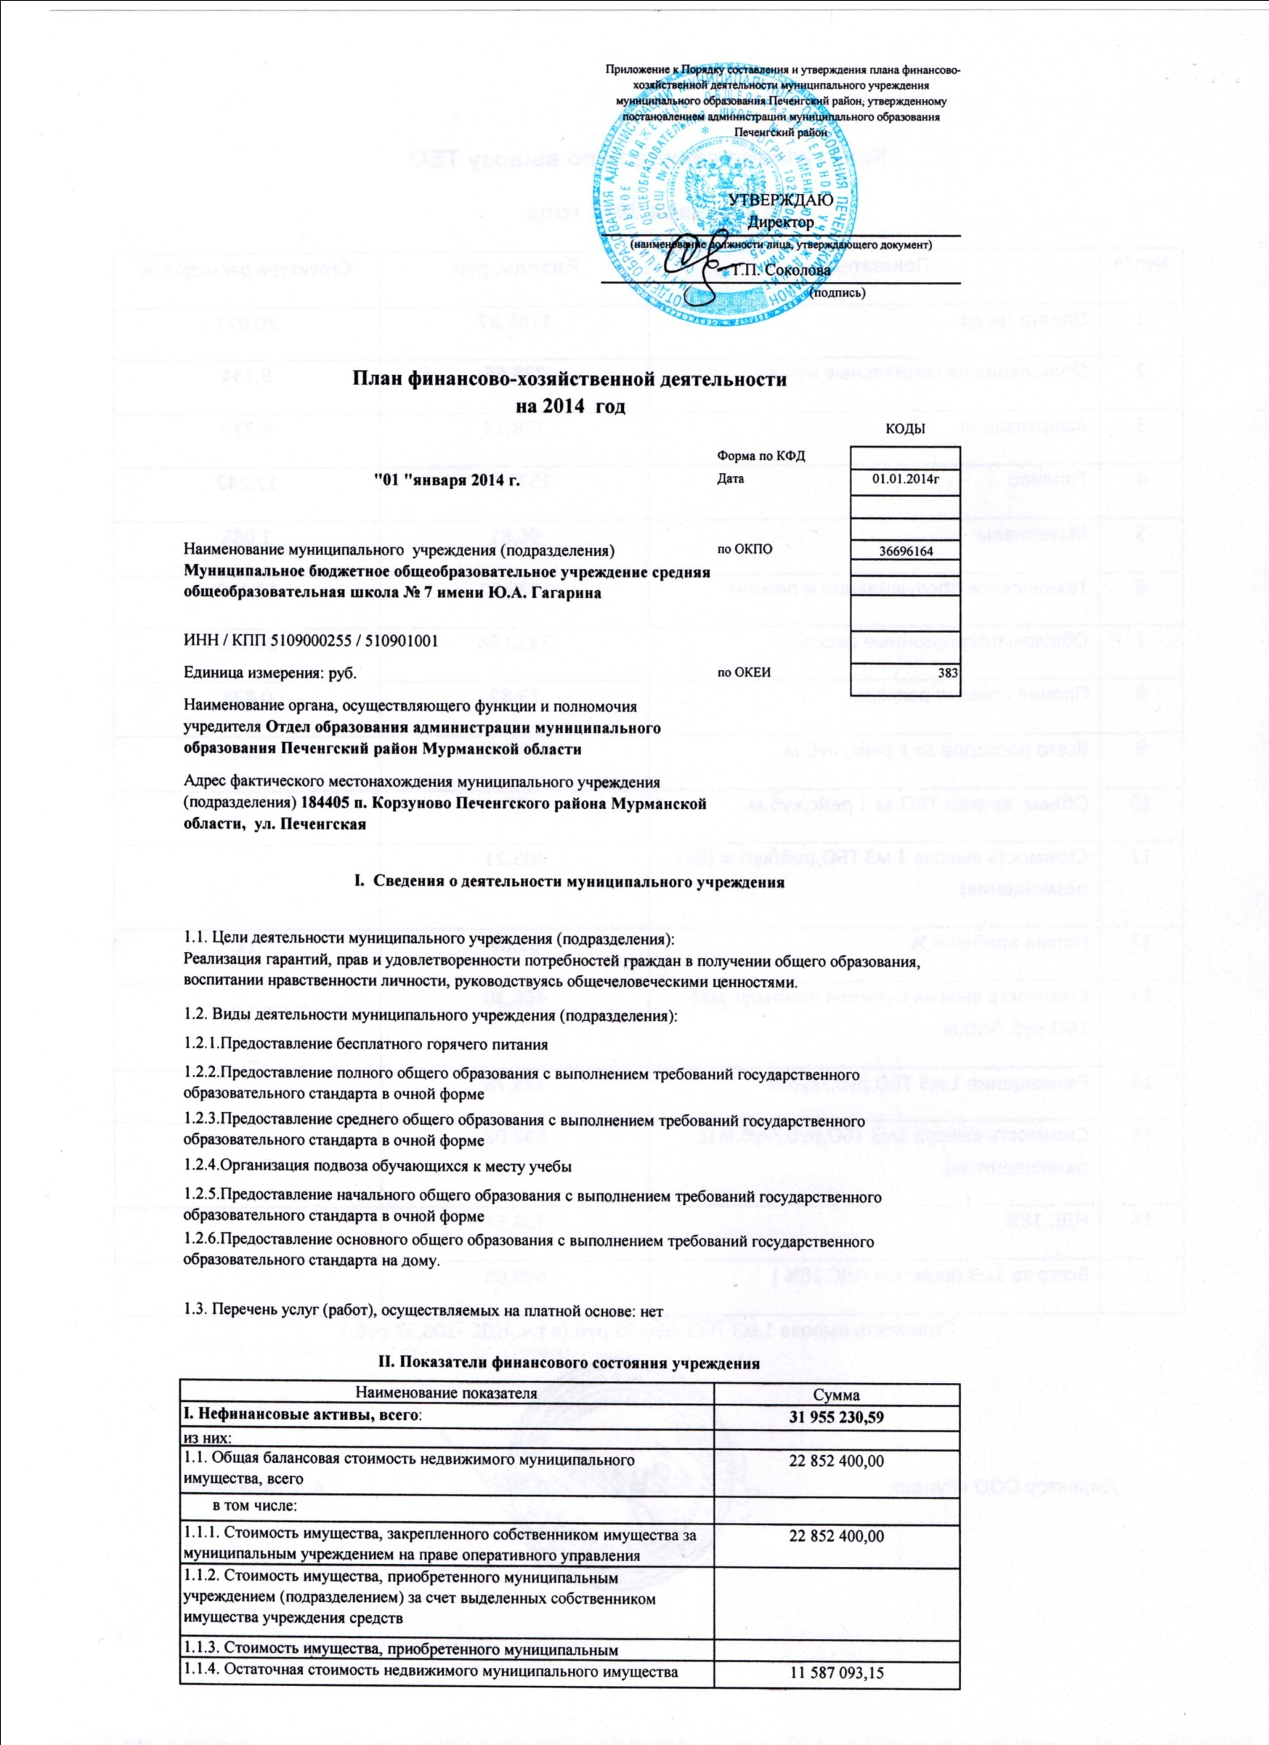

1.2. Общая балансовая стоимость движимого муниципального имущества, всего |  |  | 9,102,830.59
в том числе:
1.2.1. Общая балансовая стоимость особо ценного движимого имущества |  |  | 5,089,122.17
1.2.2. Остаточная стоимость особо ценного движимого имущества |  |  | 3,263,093.40
II. Финансовые активы, всего |  |  | 277289.49
из них:
2.1. Дебиторская задолженность по доходам, полученным за счет средств бюджета города
2.2. Дебиторская задолженность по выданным авансам, полученным за счет средств бюджета города, всего: |  |  | 277289.49
в том числе:
2.2.1. по выданным авансам на услуги связи
2.2.2. по выданным авансам на транспортные услуги
2.2.3. по выданным авансам на коммунальные услуги |  |  | 277289.49
2.2.4. по выданным авансам на услуги по содержанию имущества
2.2.5. по выданным авансам на прочие услуги |  |  | 584.69
2.2.6. по выданным авансам на приобретение основных средств
2.2.7. по выданным авансам на приобретение нематериальных активов
2.2.8. по выданным авансам на приобретение непроизведенных активов
2.2.9. по выданным авансам на приобретение материальных запасов |  |  | 224.00
2.2.10. по выданным авансам на прочие расходы
2.3. Дебиторская задолженность по выданным авансам за счет доходов, полученных от платной и иной приносящей доход деятельности, всего:
в том числе:
2.3.1. по выданным авансам на услуги связи
2.3.2. по выданным авансам на транспортные услуги
2.3.3. по выданным авансам на коммунальные услуги
2.3.4. по выданным авансам на услуги по содержанию имущества
2.3.5. по выданным авансам на прочие услуги
2.3.6. по выданным авансам на приобретение основных средств
2.3.7. по выданным авансам на приобретение нематериальных активов
2.3.8. по выданным авансам на приобретение непроизведенных активов
2.3.9. по выданным авансам на приобретение материальных запасов
2.3.10. по выданным авансам на прочие расходы
III. Обязательства, всего |  |  | 189094.72
из них:
3.1. Просроченная кредиторская задолженность
3.2. Кредиторская задолженность по расчетам с поставщиками и подрядчиками за счет средств бюджета города, всего: |  |  | 189094.72
в том числе:
3.2.1. по начислениям на выплаты по оплате труда
3.2.2. по оплате услуг связи
3.2.3. по оплате транспортных услуг
3.2.4. по оплате коммунальных услуг
3.2.5. по оплате услуг по содержанию имущества
3.2.6. по оплате прочих услуг |  |  | 80000.00
3.2.7. по приобретению основных средств |  |  | 24900.00
3.2.8. по приобретению нематериальных активов
3.2.9. по приобретению непроизведенных активов
3.2.10. по приобретению материальных запасов |  |  | 84194.72
3.2.11. по оплате прочих расходов
3.2.12. по платежам в бюджет
3.2.13. по прочим расчетам с кредиторами
3.3. Кредиторская задолженность по расчетам с поставщиками и подрядчиками за счет доходов, полученных от платной и иной приносящей доход деятельности, всего:
в том числе:
3.3.1. по начислениям на выплаты по оплате труда
3.3.2. по оплате услуг связи
3.3.3. по оплате транспортных услуг
3.3.4. по оплате коммунальных услуг
3.3.5. по оплате услуг по содержанию имущества
3.3.6. по оплате прочих услуг
3.3.7. по приобретению основных средств
3.3.8. по приобретению нематериальных активов |  |  | 0.00
3.3.9. по приобретению непроизведенных активов
3.3.10. по приобретению материальных запасов
3.3.11. по оплате прочих расходов
3.3.12. по платежам в бюджет
3.3.13. по прочим расчетам с кредиторами

III. Показатели по поступлениям и выплатам учреждения
Наименование показателя | Код по бюджетной классификации операции сектора государственного управления | Всего | в том числе
 |  |  | операции по лицевым счетам, открытым в органах Федерального казначейства | операции по счетам, открытым в кредитных организациях в иностранной валюте
Планируемый остаток средств на начало планируемого года | Х
Поступления, всего: | Х | 26,238,406.79 | 26,238,406.79
в том числе: | Х
Субсидии на выполнении муниципального задания | Х | 24,085,623.99 | 24,085,623.99
Бюджетные инвестиции | Х | 2,151,753.80 | 2,151,753.80
Поступления от оказания муниципальным учреждением (подразделением) услуг (выполнения работ) , предоставление которых для физических и юридических лиц осуществляется на платной основе, всего | Х
в том числе: | Х
Предоставление горячего питания | Х | 1,029.00 | 1,029.00
Услуга № 2 | Х

Поступления от иной приносящей доход деятельности, всего: | Х
в том числе: | Х

Поступления от реализации ценных бумаг | Х
Планируемый остаток средств на конец планируемого года | Х
Выплаты, всего: | 900 | 26,238,406.79 | 26,238,406.79
в том числе:
Оплата труда и начисления на выплаты по оплате труда, всего | 210 | 16,768,058.99 | 16,768,058.99
из них:
Заработная плата | 211 | 11,887,112.93 | 11,887,112.93
Прочие выплаты | 212 | 1,295,000.00 | 1,295,000.00
Начисления на выплаты по оплате труда | 213 | 3,585,946.06 | 3,585,946.06
Оплата работ, услуг, всего | 220 | 6,428,034.80 | 6,428,034.80
из них:
Услуги связи | 221 | 28,100.00 | 28,100.00
Транспортные услуги | 222 | 3,031,750.00 | 3,031,750.00
Коммунальные услуги | 223 | 2,069,400.00 | 2,069,400.00
Арендная плата за пользование имуществом | 224
Работы, услуги по содержанию имущества | 225 | 304,500.00 | 304,500.00
Прочие работы, услуги | 226 | 994,284.80 | 994,284.80
Безвозмездные перечисления организациям, всего | 240
из них:
Безвозмездные перечисления государственным и муниципальным организациям | 241
Социальное обеспечение, всего | 260
из них:
Пособия по социальной помощи населению | 262
Пенсии, пособия, выплачиваемые организациями сектора государственного управления | 263
Прочие расходы | 290 | 47,024.00 | 47,024.00
Поступление нефинансовых активов, всего | 300 | 2,995,289.00 | 2,995,289.00
из них:
Увеличение стоимости основных средств | 310 | 2,753,733.00 | 2,753,733.00
Увеличение стоимости нематериальных активов | 320
Увеличение стоимости непроизводственных активов | 330
Увеличение стоимости материальных запасов | 340 | 241,556.00 | 241,556.00
Поступление финансовых активов, всего | 500
из них:
Увеличение стоимости ценных бумаг, кроме акций и иных форм участия в капитале | 520
Увеличение стоимости акций и иных форм участия в капитале | 530
Справочно:
Объем публичных обязательств, всего | Х

Зам.руководителя по экономике-начальник ПЭО |  |  | Пивоварова И.В.
Зам.главного бухгалтера |  |  | Бакланова Е.В.
Исполнитель |  |  | Григолюк А.А.

